基礎設計
クエスト基礎設計フォーマット
 |  |  |  |  |  |  | ボスユニット画像１ |  | ボスユニット画像２
 | 認識合わせ |  |  |  |  |  | ボスユニット画像１ |  | ボスユニット画像２

 |  | クエストの位置づけ（プルダウン選択） |  | 超ウィザード
 |  | クエストの存在意義 |  | 超上級者の遊び場。★６まで育ち、なおかつ下手なガチャキャラ、フェス当たりよりも強いユニットが手に入る。フェス限ユニットの使いみちその１。
 |  | つまり |  | フェス限がないと勝てない難易度で良かです

 | 基本情報

 |  | クエスト名 |  | ヘラ襲来！
 |  | クエストカテゴリー | 超ウィザード級 | ◯
 |  |  | ウィザード級 | ー
 |  |  | 超絶級 | ー
 |  |  | 超級 | ー
 |  |  | 上級 | ー
 |  |  | 中級 | ー
 |  |  | 初級 | ー
 |  | ボスユニット情報 | ユニットID | 1026 1027 |  |  | 対抗ユニット画像１ |  | 対抗ユニット画像２
 |  |  | ユニット名 | ヘラ |  |  | 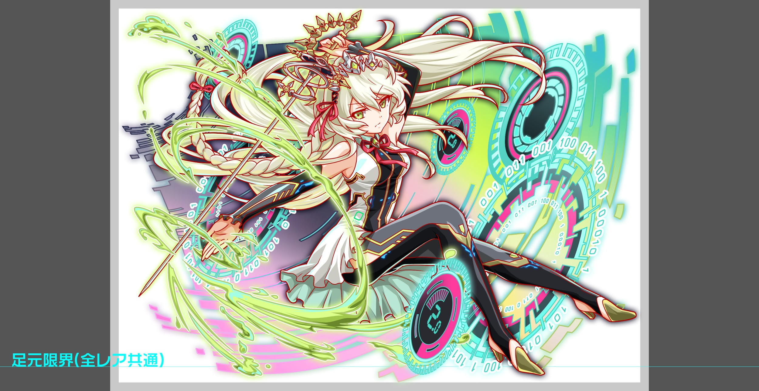 対抗ユニット画像１ |  | 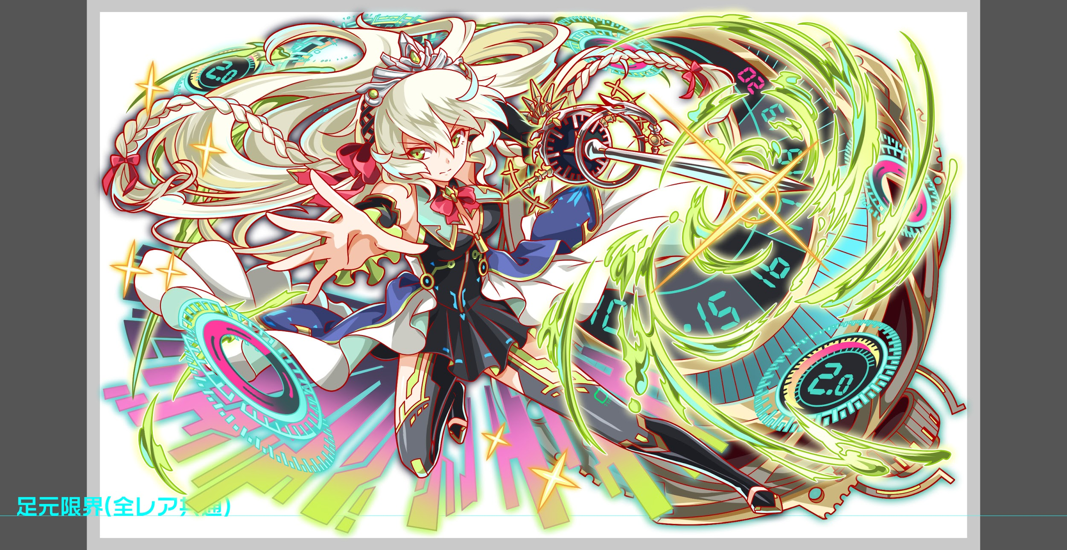 対抗ユニット画像２
 |  |  | 属性（プルダウン選択） | 黄
 |  |  | 種族A（プルダウン選択） | ゴッド
 |  |  | 種族B（プルダウン選択） | 種族なし
 |  |  | タイプ（プルダウン選択） | 攻撃
 |  | 対抗ユニット情報 | ユニットID | 1159 1160
 |  |  | ユニット名 | ガロア

 |  | ステージ制限 ※超級は必須 | 制限１
 |  |  | 制限２
 |  | ステージギミック | ギミック１
 |  |  | ギミック２
 |  | エネミーギミック | ギミック１ | ダメージパネル
 |  |  | ギミック２
 |  | キラー対象 | キラー１ | マシン（1体即死)
 |  |  | キラー２
 |  | 対応できるユニット数
 |  | フロア構成（プルダウン選択） |  | ４〜５フロア 5フロアの場合は1フロアは演出
 |  | 背景画像指定 | ※要デザイナー確認 | 950
 |  | クエストの位置付け （運営としての目的） | ・新規ユーザー定着 ・世界観を楽しませる ・ギミックチャレンジ ・上位コンテンツ ・エンドコンテンツ ・・・など | 上位コンテンツ
 |  | クエストの難易度 | ※ウィザード級だけど、 実際の難易度は？ といった項目です。 | 超ウィザード級の中でも難しい 具体的にはルシファーに並ぶレベル 属性黄色の中では最強にしたい
 |  | ユーザー体験 | 目的 | 初のダメージパネルアビリティ必須のクエスト。 ダメージパネルは以前のクエストでは吸収で対応できるレベルで出現していたが、吸収に追いつかないレベルで出現させる ダメージパネルは回復で相殺することができたが、アビリティがないと相殺も叶わないレベルにしたい ダメージパネルアビリティを持ってるユニットを揃えてもプレイヤースキルがないと突破が厳しいレベルにしたい 例:対抗ユニットに回復力低下対策ユニットがなくてもギミックに導入する。回復力低下の値はプレイヤースキルで補えるものとする。 彦星では突破できないようにする。 想定PTのポアソンはガロアに変えても突破ができるようにする。
 |  |  | 要件：優先度最高 | ダメージパネル対策のアビリティが4体必須 既存の黄色超ウィザードの中で一番難しい
 |  |  | 要件：優先度高 | ルシファーと並ぶ難易度にする。ルシファーと並ぶということは殴り合いで難しいのではなくギミック面で難しくしたい (状態異常耐性キラーのようなギミックを追加しても良い ただしトリガーは緩くする)
 |  |  | 要件：優先度中 | 呂布が活躍する 今までの超ウィザードのレギュレーション通り
 |  |  | 要件：優先度低
 |  |  | 特殊要件：特命 特定ユニットを 止めるなど。 | 緑のマシンユニット 緑のウェポンユニット 理由はどちらも強力で活躍する場面が多いため今回は止める 特にクイーンタワー用に強くなったチューリングは絶対にクリアさせてはいけない
 |  | 専用セリフ | ユニット１ | 呂布
 |  |  | ユニット２ | ゼウス
 |  |  | ユニット３
 |  | ステージギミック早見表 (2016/7/4更新) ※パーティの組み方に影響を与える戦略要素 |  | ウィルス / スリープ / スキルバインド / カウンター / 全体攻撃 / 連続攻撃 / パネル変換禁止 / 爆風軽減 / 時限式ダメージパネル / お邪魔パネル / パネルプロテクト / 暗闇 / {赤・青・黄・緑・ハート}無効 / {赤・青・黄・緑・ハート}ドロップDOWN / タップ数変更 / チェーン数変更 / {ヒューマン / アニマル / マシン / ドラゴン / ゴッド / unknown}キラー / {ヒューマン / アニマル / マシン / ドラゴン / ゴッド / unknown}限定 /

 |  | クリア報酬

 |  | 補足

 | 活躍させたいユニット＝想定パーティ

 |  | ラベル | ユニットID | ユニット名 | 概要コメント・要件定義時の選定理由など
 |  | SSS(Level:99) | 1160 | ガロア | ランダムでSCパネルを2個生成＋2ターンcパネルの生成短縮(効果特大)、青パネルが出現しない 1体に特大ダメージ＋攻撃力中UP アビリティ1：ダメージパネルブレイク アビリティ2：バリア（耐久値15000）
 |  | S(Level:99) | 1205 | デルピュネー | スキル:黄パネルを緑パネルに変換+1体に特大ダメージ(与えたダメージの20%で回復)+2ターンの間緑属性ユニットの防御力大UP Cスキル:単体に特大ダメージ+1ターン回復力小UP ダメージパネル対策 役割:ガード
 |  | SS(Level:99) | 1136 | 呂布 | スキル:ハートパネルを全てCパネルに変換し、1ターン自身のタップ回数を2増やし、攻撃力を特大UP＋ハートパネルが出現しない Cスキル:1体に特大ダメージ ダメージパネル対策 役割:アタッカー
 |  | SSS(Level:99) | 1160 | ガロア | ランダムでSCパネルを2個生成＋2ターンcパネルの生成短縮(効果特大)、青パネルが出現しない 1体に特大ダメージ＋攻撃力中UP アビリティ1：ダメージパネルブレイク アビリティ2：バリア（耐久値15000）

 | フロア構成

 |  | フロア１
 |  | ユニットID | ユニット名 | 攻撃力/HP/Speed | 概要・行動パターン
 |  |  | クロノス | 6000〜18000/400000/1 | 開幕 状態異常無効 毎ターンだんだん強くなる攻撃をする(クリティカル・連続攻撃) | Cスキルで攻撃UPのあるガロアがいないと苦しくなってくる仕組み
 |  |  | クロノス2ゲージ目 | 8000/400000/1 | 開幕 ダメージパネル13個発生 攻撃DOWN＋単体攻撃、回復DOWN＋単体攻撃、タップDOWN＋単体攻撃を繰り返し行う | デバフ解除を受け取って行かないとアルテミスの10ターンスキルバインドに引っかかる |  | （ショウキ式）
 |  |  | クロノス2ゲージ目 | ー/ー/1 | デバフを解除＋10ターンの状態異常耐性を付与し、逃走

 |  | フロア２
 |  | ユニットID | ユニット名 | 攻撃力/HP/Speed | 概要・行動パターン
 |  |  | ケンタウロスR4 | 8000/700000/1 | マシンキラーとウェポンキラーを交互に使用。 キラー対象でなくとも9000程度。 HP50%以下で全体2割回復 HP30%以下でハートパネル5ターン無効 ヘラクレス死亡時に時限式パネルと青パネルを吸収して攻撃 | バリアがなければ回復が追いつかなくなる想定。最低でも2発は防がないとキツいため、前のフロアでダラダラしていると想定PTでも勝てない。
 |  |  | ヘラクレスR4 | 8000/400000/1 | ケンタウロスに攻撃バフ、味方回復力50％DOWNを交互に使用。 HP50％以下で3ターン青パネル無効 HP30％以下で青パネルを時限式パネルに変換 ケンタウロス死亡時に攻撃力特大UP | ケンタウロスを先に倒してしまうと手に負えない強さになるため、バフ役のヘラクレスから倒す

 |  | フロア３
 |  | ユニットID | ユニット名 | 攻撃力/HP/Speed | 概要・行動パターン
 |  |  | アルテミス | 10000/400000/2 | 開幕 10ターンスキルバインド＋10ターンウィルス＋10ターン単体スリープ 1ターン目 2ターンタップ回数-1 高確率でダメージパネル5個生成＋全体攻撃 HP30%以下で3ターン黄パネル無効 | クロノス撃破から10ターン以内に来ないと状態異常で死ぬ。 タップ減少に合わせて呂布・フィーバーの流れが理想。
 |  |  | アルテミス2ゲージ目 | 10000/380000/2 | 開幕 状態異常耐性 高確率でダメージパネル8個生成＋全体攻撃 HP30%以下で10ターンボムドロップ | ボムドロップは、ダメパ無効じゃないPTでは余計につらくなる。

 |  | フロア４
 |  | ユニットID | ユニット名 | 攻撃力/HP/Speed | 概要・行動パターン
 |  |  | ヘラ | 10000/650000/1 | 開幕 状態異常無効 偶数ターンでフィーバーゲージ10％減少 奇数ターンでダメージパネル5個生成＋強めの全体攻撃 HP50%以下で3ターン暗闇＋Cパネル生成超大延長 HP30%以下でダメージパネルをお邪魔パネルに変換 | ひたすらフィーバーを阻止することでヘラの性格を表現したい。 暗闇＋C生成延長はゼウスのオマージュ。 ダメージパネルをお邪魔パネルに変換される前にフィーバーで倒しきる。（アルテミスのボムドロップを有効活用できていればフィーバーが溜まる想定）
 |  |  | ヘラ2ゲージ目 | 10000/650000/1 | 開幕 永続15％の確率でダメージパネルをドロップ 1ターン目 青パネルを時限式に変換＋時限式パネルをプロテクト 徐々にキツくなる回復力DOWN＋全体攻撃を毎ターン行う(20%〜100%DOWN) HP50%以下でランダムに黄パネル生成＋2ターン黄パネル無効 HP30%以下で攻撃力100％DOWN | ガロアの青パネルドロップカットで、時限式ダメージパネルをプロテクト状態のまま触らないようにする。 黄パネル無効はデルピュネーで対処する。
 |  |  | ヘラ3ゲージ目 | 10000/700000/1 | 開幕 永続20％の確率でダメージパネルをドロップ 1ターン目 ダメージパネルと時限式ダメージパネル大量発生 2ターン目 ダメージパネルをお邪魔パネルに変換 3ターン目 HP５０％以上の場合「HP５０％以下まで削らないと次のターン殺すよ」的な予告（なにもしない） HP50%以下の場合、10％自傷＋クリティカル 4ターン目 HP50%以上の場合即死攻撃 HP50％以下の場合、5％自傷＋全体攻撃 5ターン目 80％グラビティ 7ターン目 HP３０％以上の場合即死攻撃、３０％以下で防御力5000UP 8ターン目 即死攻撃＋盤面全てダメージパネルに変換 | ダメージパネルと5色の時限式パネルが盤面の80％を埋める。ダメパは一色とし、1タップで致死量が繋がる。これを除去してノーマルパネルを落として時限を解除する必要がある。どうにかしてダメージパネルを除去しないと、次のターンにお邪魔にされてしまい、より時限式ダメージパネルが解除しにくくなる。 HPトリガーによる強制終了は二回。一回目は予告をしっかり打ってわかりやすくする。

